상품제안서
베루형 메모목걸이 카드지갑5종 | 상품코드: S30671

 |  |  |  |  |  |  | 02-713-8555 | www.synergygift.co.kr
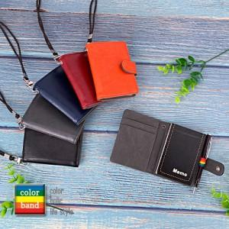

【상세/제작정보】 | <p>* 싸바리케이스 교체 별도 문의 바랍니다.</p><p>* 부직포케이스 교체 별도 문의 바랍니다.</p>

【인쇄/포장옵션】 | 레이저 / 포장지포장

【공급단가】 | 수량 | 100~ | 300~ | 500~ | 1,000~ | 3,000~
*VAT별도 | 기본형 | 4,990원 | 4,810원 | 4,620원 | 4,440원 | 4,320원
 | 미니볼펜추가 | 4,990원 | 4,810원 | 4,620원 | 4,440원 | 4,320원

【상품 URL】 | https://www.synergygift.co.kr:443/src/goods_detail.php?gdno=30671

